表・図1株主数
表１ 所有者別株主数

 | 年 度 | 2019 |  | 2020 |  | 増減[増減率] |  | 構成比増減
 | 会 社 数 (社) | 3,789 |  | 3,823 |  | 34 |  | -
 |  | 人 | ％ | 人 | ％ | 人 | ％ | ﾎﾟｲﾝﾄ
 | 合 計 | 58,181,824 | (100.0) | 61,318,036 | (100.0) | 3,136,212 | [5.4] | -
① | 政府・地方公共団体 | 1,341 | (0.0) | 1,385 | (0.0) | 44 | [3.3] | 0.0
② | 金融機関 | 96,380 | (0.2) | 92,479 | (0.2) | △3,901 | [△4.0] | 0.0
 | ａ都 銀 ・ 地 銀 等 | 14,448 | (0.0) | 14,128 | (0.0) | △320 | [△2.2] | 0.0
 | ｂ信 託 銀 行 | 41,643 | (0.1) | 41,708 | (0.1) | 65 | [0.2] | 0.0
 | (ａ+ｂのうち投資信託) | 10,706 | (0.0) | 10,670 | (0.0) | △36 | [△0.3] | 0.0
 | (ａ+ｂのうち年金信託)注2 | 11,295 | (0.0) | 11,547 | (0.0) | 252 | [2.2] | 0.0
 | ｃ生 命 保 険 会 社 | 20,058 | (0.0) | 17,685 | (0.0) | △2,373 | [△11.8] | 0.0
 | ｄ損 害 保 険 会 社 | 3,847 | (0.0) | 3,729 | (0.0) | △118 | [△3.1] | 0.0
 | ｅその他の金融機関 | 16,384 | (0.0) | 15,229 | (0.0) | △1,155 | [△7.0] | 0.0
③ | 証券会社 | 87,426 | (0.2) | 91,667 | (0.1) | 4,241 | [4.9] | △0.1
④ | 事業法人等 | 759,125 | (1.3) | 774,512 | (1.3) | 15,387 | [2.0] | 0.0
⑤ | 外国法人等 | 510,419 | (0.9) | 543,521 | (0.9) | 33,102 | [6.5] | 0.0
⑥ | 個人・その他 | 56,727,133 | (97.5) | 59,814,472 | (97.5) | 3,087,339 | [5.4] | 0.0
（注）１．株主数は、上場会社間の名寄せを行うことができないため、各上場会社の株主数を単純に合算した「延べ人数」を用いている。
２．年金信託は、調査要綱に記載のとおり、信託業務を営む銀行を受託者とする厚生年金基金等の企業年金関係の運用分を集計しているが、
 | 公的年金の運用分については含まれていない。
３．上場会社の自己名義分は、各社が属する所有者区分に含まれる。2020年度の自己名義株式所有会社数は3,480社となっている。

図１ 個人株主数（延べ人数）の推移
 | 個人株主数(万人)
1949 | 419.0523
1950 | 451.2671
1951 | 521.4703
1952 | 684.0662
1953 | 743.7887
1954 | 812.2723
1955 | 841.7432
1956 | 845.9203
1957 | 909.1232
1958 | 970.6839
1959 | 1047.7027
1960 | 1169.6535
1961 | 1482.6475
1962 | 1675.0157
1963 | 1800.542
1964 | 1806.9379
1965 | 1778.6219
1966 | 1743.9212
1967 | 1684.2889
1968 | 1686.6272
1969 | 1708.2651
1970 | 1754.7706
1971 | 1727.5601
1972 | 1630.8169
1973 | 1720.8324
1974 | 1810.2769
1975 | 1875.57
1976 | 1932.9025
1977 | 1935.4048
1978 | 1904.4444
1979 | 1936.985
1980 | 1925.2854
1981 | 1959.4522
1982 | 1920.6288
1983 | 1921.3628
1984 | 1985.5198
1985 | 1628.5419
1986 | 1767.3503
1987 | 2004.0423
1988 | 2164.4062
1989 | 2408.7831
1990 | 2560.1162
1991 | 2600.8324
1992 | 2685.1876
1993 | 2733.5458
1994 | 2720.8726
1995 | 2703.8789
1996 | 2737.3177
1997 | 2785.6278
1998 | 2830.0049
...

3,240 | [89.3]
3,367 | [75.4]
72,643 | [73.6]
917 | [29.1]
1,013 | [7.9]
72,643 | [73.6]
917 | [29.1]
1,013 | [7.9]

表・図2個人株主数推移
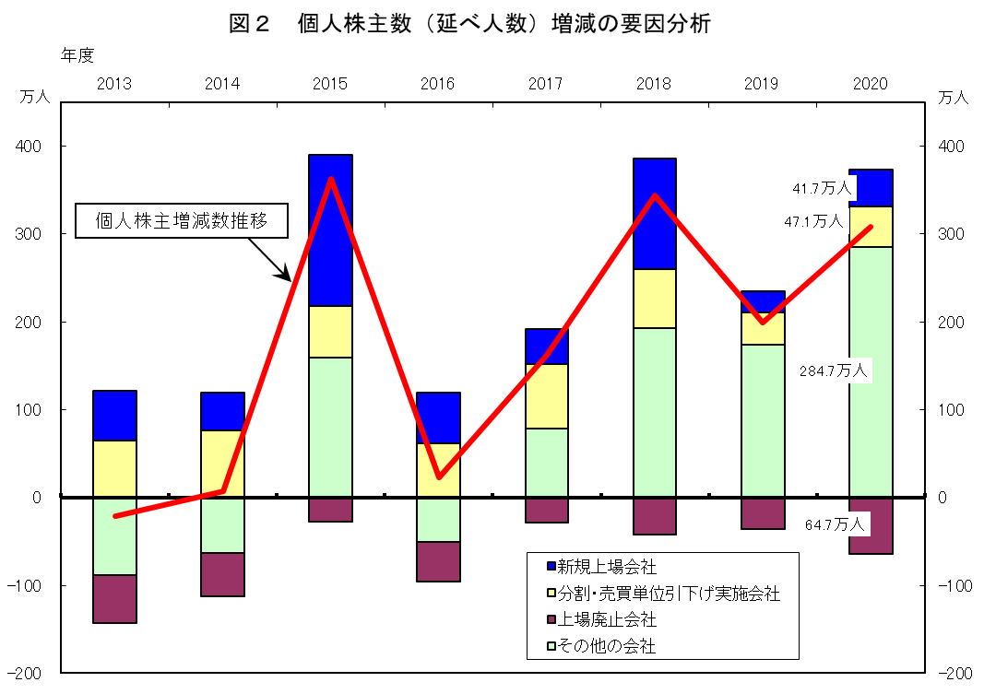
表２ 個人株主数（延べ人数）の推移

年度 | 個人株主数 | 前年比増減 | 調査対象会社数 | 分割・売買単位引下げ実施会社数 | 備 考

 | 人 | 人 | 社 | 社
2006 | 42,319,427 | 1,496,051 | 3,885 | 327 | 株式分割・売買単位引下げ実施会社+102万人
2007 | 42,911,279 | 591,852 | 3,897 | 129
2008 | 44,819,387 | 1,908,108 | 3,803 | 49 | 相場下落時に個人の買付けが相当程度あったものと推測
2009 | 44,794,800 | △24,587 | 3,694 | 91
2010 | 45,919,282 | 1,124,482 | 3,616 | 75 | 新規上場会社+144万人（第一生命保険など）
2011 | 45,918,313 | △969 | 3,554 | 96
2012 | 45,967,310 | 48,997 | 3,540 | 96
2013 | 45,754,089 | △213,221 | 3,525 | 231
2014 | 45,821,320 | 67,231 | 3,565 | 231
2015 | 49,446,389 | 3,625,069 | 3,613 | 221 | 新規上場会社+172万人（日本郵政グループ3社など）
2016 | 49,677,178 | 230,789 | 3,636 | 244
2017 | 51,299,952 | 1,622,774 | 3,687 | 426
2018 | 54,736,928 | 3,436,976 | 3,735 | 320 | 新規上場会社+126万人（ソフトバンクなど）
2019 | 56,727,133 | 1,990,205 | 3,789 | 136
2020 | 59,814,472 | 3,087,339 | 3,823 | 116
(注) | 1.JASDAQ証券取引所上場会社分、または、JASDAQ市場分を含む。
 | 2.2020年度においては、株式分割実施会社のみである。

表・図3金額・比率
表３ 投資部門別株式保有状況

 | 年 度 | 2019 |  | 2020 |  | 増減額[増減率] |  | 保有比率増減
 | 会 社 数 (社) | 3,789 |  | 3,823 |  | 34 |  | -
 |  | 億円 | ％ | 億円 | ％ | 億円 | ％ | ﾎﾟｲﾝﾄ
 | 合 計 | 5,484,461 | (100.0) | 7,486,953 | (100.0) | 2,002,491 | [36.5] | -
① | 政府・地方公共団体 | 7,546 | (0.1) | 8,825 | (0.1) | 1,278 | [16.9] | 0.0
② | 金融機関 | 1,615,513 | (29.5) | 2,240,830 | (29.9) | 625,316 | [38.7] | 0.4
 | ａ都 銀 ・ 地 銀 等 | 158,336 | (2.9) | 204,365 | (2.7) | 46,029 | [29.1] | △0.2
 | ｂ信 託 銀 行 | 1,191,448 | (21.7) | 1,683,045 | (22.5) | 491,596 | [41.3] | 0.8
 | (ａ+ｂのうち投資信託) | 475,991 | (8.7) | 726,818 | (9.7) | 250,826 | [52.7] | 1.0
 | (ａ+ｂのうち年金信託)注2 | 56,729 | (1.0) | 75,023 | (1.0) | 18,293 | [32.2] | 0.0
 | ｃ生 命 保 険 会 社 | 173,119 | (3.2) | 232,562 | (3.1) | 59,443 | [34.3] | △0.1
 | ｄ損 害 保 険 会 社 | 52,591 | (1.0) | 68,031 | (0.9) | 15,440 | [29.4] | △0.1
 | ｅその他の金融機関 | 40,017 | (0.7) | 52,824 | (0.7) | 12,807 | [32.0] | 0.0
③ | 証券会社 | 111,205 | (2.0) | 188,344 | (2.5) | 77,138 | [69.4] | 0.5
④ | 事業法人等 | 1,221,908 | (22.3) | 1,530,524 | (20.4) | 308,615 | [25.3] | △1.9
⑤ | 外国法人等 | 1,624,171 | (29.6) | 2,263,000 | (30.2) | 638,828 | [39.3] | 0.6
⑥ | 個人・その他 | 904,115 | (16.5) | 1,255,428 | (16.8) | 351,313 | [38.9] | 0.3
（注）１．信託銀行については、国内機関投資家からのカストディアンとしての受託分を含む。
２．年金信託は、調査要綱に記載のとおり、信託業務を営む銀行を受託者とする厚生年金基金等の企業年金関係の運用分を集計しているが、
公的年金の運用分については含まれていない。
３．上場会社の自己名義分は、各社が属する投資部門に含まれる。2020年度の自己名義分は、30兆9,232億円(保有比率4.13%)となっている。

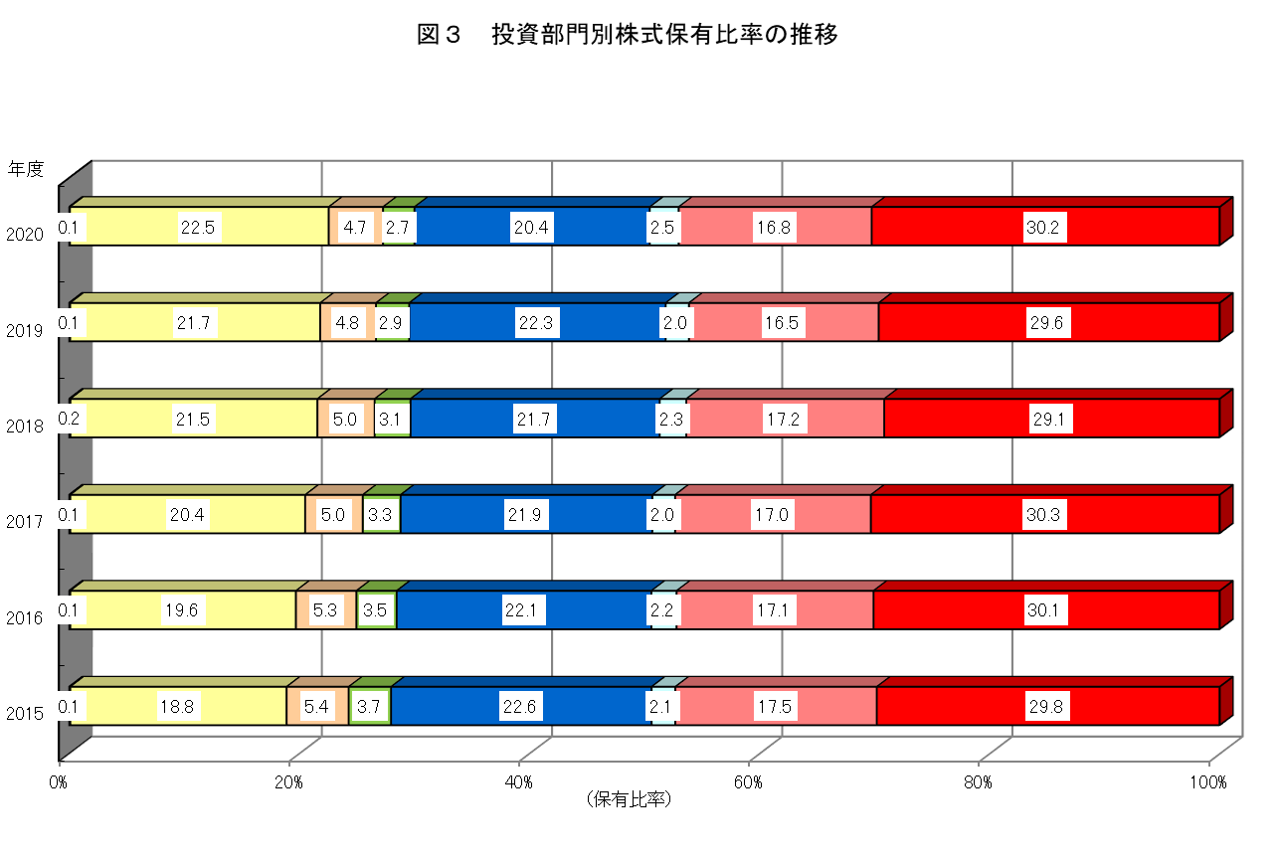

政府・
地方公共団体
生・損保・
その他金融
信託銀行
都銀・
地銀等
事業法人等
証券会社
個人・その他
外国法人等

表・図4保有比率推移
表４ 投資部門別株式保有比率の推移（長期データ）
 |  |  |  |  |  |  |  |  |  |  |  |  | (単位：％）

 | 政府･地方 | 金融機関 | a.都銀・ | b.信託銀行 | a+bのうち |  | c.生命保険 | d.損害保険 | e.その他の | 証券会社 | 事業法人等 | 外国法人等 | 個人・
年度 | 公共団体 |  | 地銀等 |  | 投資信託 | 年金信託 | 会社 | 会社 | 金融機関 |  |  |  | その他
1970 | 0.6 | 31.6 | 15.8 | － | 2.1 | － | 10.0 | 3.7 | 2.1 | 1.3 | 23.9 | 4.9 | 37.7
1975 | 0.4 | 35.5 | 19.0 | － | 2.2 | － | 10.2 | 4.4 | 2.0 | 1.4 | 27.0 | 3.6 | 32.1
1980 | 0.4 | 38.2 | 19.9 | － | 1.9 | 0.4 | 11.5 | 4.6 | 2.3 | 1.5 | 26.2 | 5.8 | 27.9
1985 | 0.3 | 39.8 | 20.9 | － | 1.7 | 0.8 | 12.3 | 4.1 | 2.4 | 1.9 | 28.8 | 7.0 | 22.3
1990 | 0.3 | 43.0 | 15.7 | 9.8 | 3.7 | 0.9 | 12.0 | 3.9 | 1.6 | 1.7 | 30.1 | 4.7 | 20.4
1995 | 0.3 | 41.1 | 15.1 | 10.3 | 2.2 | 1.8 | 11.1 | 3.6 | 1.0 | 1.4 | 27.2 | 10.5 | 19.5
1996 | 0.2 | 41.9 | 15.1 | 11.2 | 2.0 | 2.4 | 11.1 | 3.6 | 0.9 | 1.0 | 25.6 | 11.9 | 19.4
1997 | 0.2 | 42.1 | 14.8 | 12.4 | 1.6 | 3.8 | 10.6 | 3.5 | 0.9 | 0.7 | 24.6 | 13.4 | 19.0
1998 | 0.2 | 41.0 | 13.7 | 13.5 | 1.4 | 4.7 | 9.9 | 3.2 | 0.8 | 0.6 | 25.2 | 14.1 | 18.9
1999 | 0.1 | 36.5 | 11.3 | 13.6 | 2.2 | 5.0 | 8.1 | 2.6 | 0.9 | 0.8 | 26.0 | 18.6 | 18.0
2000 | 0.2 | 39.1 | 10.1 | 17.4 | 2.8 | 5.5 | 8.2 | 2.7 | 0.7 | 0.7 | 21.8 | 18.8 | 19.4
2001 | 0.2 | 39.4 | 8.7 | 19.9 | 3.3 | 6.0 | 7.5 | 2.7 | 0.7 | 0.7 | 21.8 | 18.3 | 19.7
2002 | 0.2 | 39.1 | 7.7 | 21.4 | 4.0 | 5.8 | 6.7 | 2.6 | 0.7 | 0.9 | 21.5 | 17.7 | 20.6
2003 | 0.2 | 34.5 | 5.9 | 19.6 | 3.7 | 4.5 | 5.7 | 2.4 | 0.9 | 1.2 | 21.8 | 21.8 | 20.5
2004 | 0.2 | 32.0 | 5.2 | 18.4 | 3.8 | 3.9 | 5.2 | 2.2 | 1.0 | 1.2 | 22.1 | 23.3 | 21.3
2005 | 0.2 | 30.9 | 4.7 | 18.0 | 4.3 | 3.5 | 5.1 | 2.1 | 1.0 | 1.4 | 21.3 | 26.3 | 19.9
2006 | 0.3 | 30.7 | 4.6 | 17.6 | 4.6 | 3.5 | 5.3 | 2.2 | 1.0 | 1.8 | 20.8 | 27.8 | 18.7
2007 | 0.4 | 30.5 | 4.7 | 17.3 | 4.8 | 3.5 | 5.4 | 2.2 | 0.9 | 1.5 | 21.4 | 27.4 | 18.7
2008 | 0.4 | 32.0 | 4.8 | 18.8 | 5.0 | 3.5 | 5.3 | 2.1 | 0.9 | 1.0 | 22.6 | 23.5 | 20.5
2009 | 0.3 | 30.6 | 4.3 | 18.4 | 4.7 | 3.4 | 5.0 | 2.0 | 0.9 | 1.6 | 21.3 | 26.0 | 20.1
2010 | 0.3 | 29.7 | 4.1 | 18.2 | 4.4 | 3.2 | 4.5 | 1.9 | 1.0 | 1.8 | 21.2 | 26.7 | 20.3
2011 | 0.3 | 29.4 | 3.9 | 18.6 | 4.5 | 3.0 | 4.3 | 1.8 | 0.8 | 2.0 | 21.6 | 26.3 | 20.4
2012 | 0.2 | 28.0 | 3.8 | 17.7 | 4.5 | 2.5 | 4.1 | 1.6 | 0.8 | 2.0 | 21.7 | 28.0 | 20.2
2013 | 0.2 | 26.7 | 3.6 | 17.2 | 4.8 | 2.1 | 3.7 | 1.4 | 0.7 | 2.3 | 21.3 | 30.8 | 18.7
2014 | 0.2 | 27.4 | 3.7 | 18.0 | 4.8 | 1.8 | 3.6 | 1.4 | 0.7 | 2.2 | 21.3 | 31.7 | 17.3
2015 | 0.1 | 27.9 | 3.7 | 18.8 | 5.6 | 1.5 | 3.4 | 1.3 | 0.7 | 2.1 | 22.6 | 29.8 | 17.5
2016 | 0.1 | 28.4 | 3.5 | 19.6 | 6.3 | 1.3 | 3.4 | 1.2 | 0.7 | 2.2 | 22.1 | 30.1 | 17.1
2017 | 0.1 | 28.7 | 3.3 | 20.4 | 7.2 | 1.2 | 3.2 | 1.1 | 0.7 | 2.0 | 21.9 | 30.3 | 17.0
2018 | 0.2 | 29.6 | 3.1 | 21.5 | 8.4 | 1.1 | 3.2 | 1.0 | 0.7 | 2.3 | 21.7 | 29.1 | 17.2
2019 | 0.1 | 29.5 | 2.9 | 21.7 | 8.7 | 1.0 | 3.2 | 1.0 | 0.7 | 2.0 | 22.3 | 29.6 | 16.5
2020 | 0.1 | 29.9 | 2.7 | 22.5 | 9.7 | 1.0 | 3.1 | 0.9 | 0.7 | 2.5 | 20.4 | 30.2 | 16.8
最高(年度) | 0.9(1986) | 44.1(1988) | 20.9(1985) | 22.5(2020) | 9.7(2020) | 6.0(2001) | 12.8(1986) | 4.8(1979) | 2.6(1987) | 2.5(2020) | 30.3(1987) | 31.7(2014) | 37.7(1970)
最低(年度) | 0.1(2020) | 26.7(2013) | 2.7(2020) | 7.3(1986) | 1.4(1998) | 0.4(1982) | 3.1(2020) | 0.9(2020) | 0.7(2017) | 0.6(1998) | 20.4(2020) | 2.7(1978) | 16.5(2019)

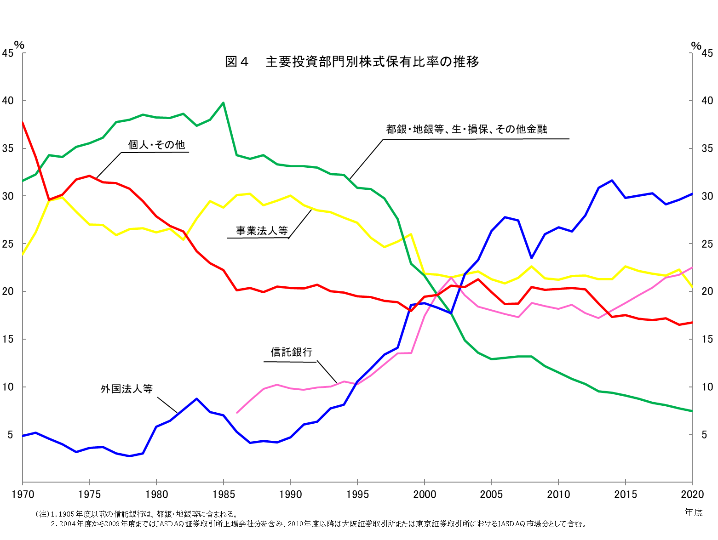
（注）1.1985年度以前の信託銀行は、都銀・地銀等に含まれる。
2.2004年度から2009年度まではJASDAQ証券取引所上場会社分を含み、2010年度以降は大阪証券取引所または東京証券取引所におけるJASDAQ市場分として含む。

